리덕스
 | 구분
redux | 라이브러리 | flux 기반의 상태 관리 라이브러리 $ npm install --save redux
react-redux | 라이브러리 | react에서 redux를 사용할 수있게 하는 라이브러리 $ npm install --save react-redux
redux-actions | 라이브러리 | redux용 action을 정의하기 위한 라이브러리
redux-logger | 미들웨어 | 로깅 처리를 위한 미들웨어 $ npm install --save redux-logger
redux-thunk | 미들웨어 | 비동기 작업의 미들웨어. 추천 $ npm install --save redux-thunk
redux-saga | 미들웨어 | 비동기 작업의 미들웨어 $ npm install --save redux-saga
axios | 라이브러리 | 비동기 호출 라이브러리 $ npm install --save axios
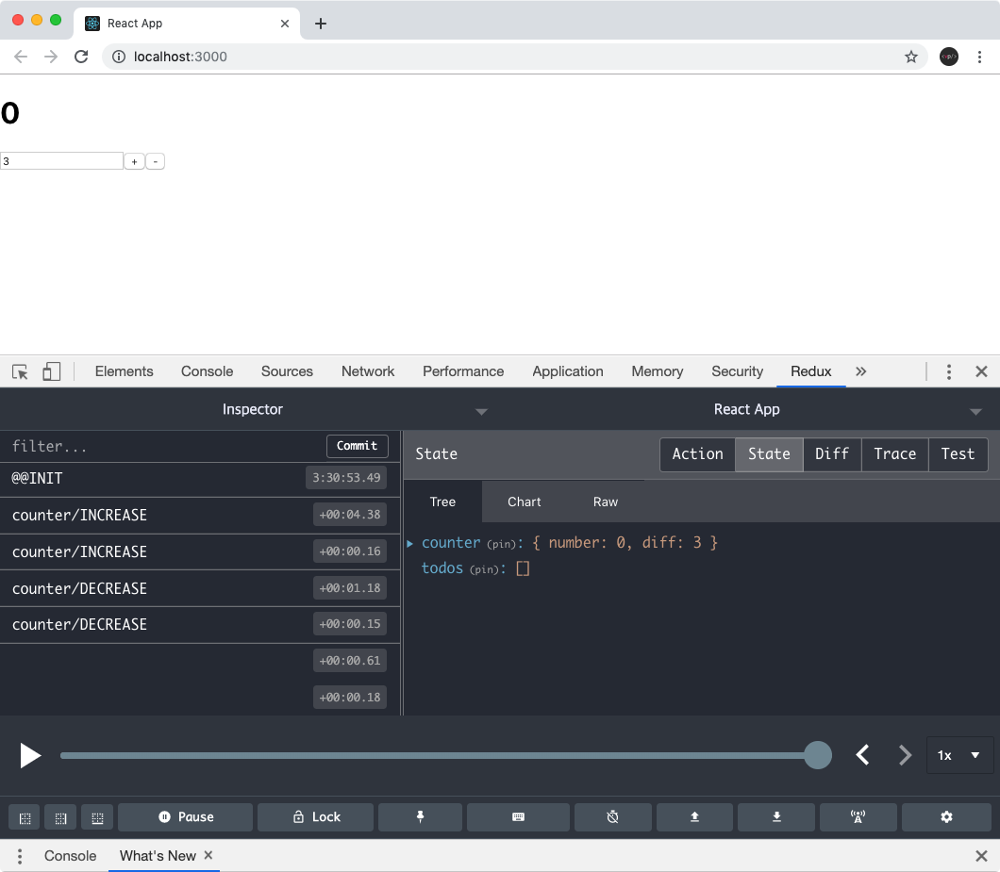 redux-devtools-extension | extension | 스토어의 상태를 개발자 도구에서 조회 할 수 있는 크롬 확장 프로그램 $ npm install --save redux-devtools-extension

